Worksheet
GRAFICOS AEREOS
Clientes Villatours

2019-07-05 - 2019-07-05
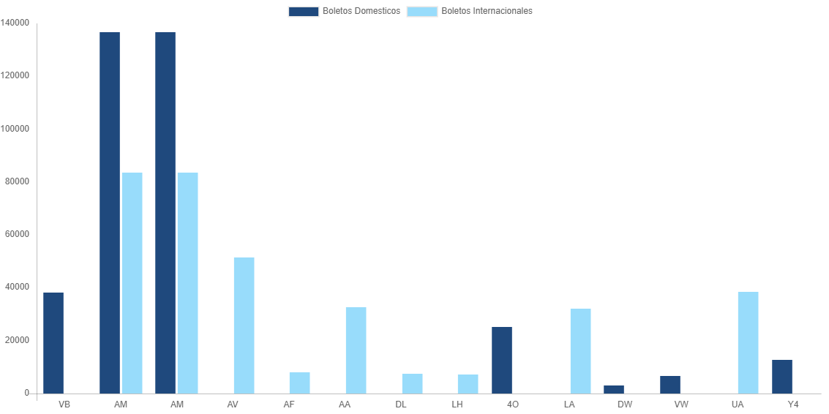

AEROLINEA | CANT | TARIFA/Pesos | %Part
AEROENLACES NACIONALES, S.A. DE C.V. | 19 | 38,189 | 7.91%
AEROMEXICO | 31 | 136,690 | 28.31%
INTERJET - ABC AEROLINEAS,S.A. DE C.V. | 9 | 25,312 | 5.24%
LINK CONEXION AEREA, S.A. DE C.V. | 2 | 3,082 | 0.64%
TRANSPORTES AEROMAR | 3 | 6,542 | 1.35%
VOLARIS | 7 | 12,647 | 2.62%
Total BOLETOS DOMESTICOS | 71 | 222,462 | 46.07%

AEROMEXICO | 5 | 83,431 | 17.28%
AEROVIAS DEL CONTINENTE AMERICANO, S.A. AVIANCA | 6 | 51,337 | 10.63%
AIR FRANCE | 0 | 7,895 | 1.63%
AMERICAN AIRLINES | 2 | 32,781 | 6.79%
DELTA AIRLINES | 1 | 7,442 | 1.54%
DEUTSCHE LUFTHANSA | 1 | 7,132 | 1.48%
LAN CHILE | 1 | 32,037 | 6.63%
UNITED AIRLINES | 5 | 38,364 | 7.94%
Total BOLETOS INTERNACIONALES | 21 | 260,419 | 53.93%
Total general | 92 | 482,881 | 100%
El consumo es la tarifa antes de impuestos de iva y tua.
El consumo es de tarifa de servicios de vuelos.(No cargos por cambios y revisados)
Cantidades en Pesos Mexicanos

